关系图
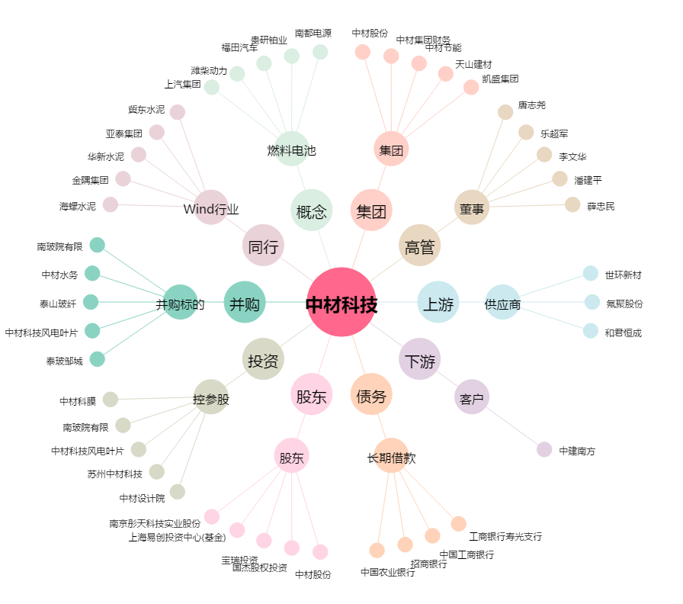
中材科技[002080.SZ] - 关系概览图

